Базова комплектація+аксесуари
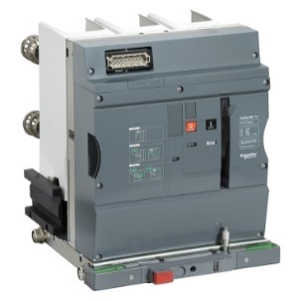
 | Опитувальний лист
 | Вакуумний вимикач EasyPact EXE 10 кВ |  |  |  |  |  |  | ТОВ «ШНЕЙДЕР ЕЛЕКТРІК УКРАЇНА»
 |  |  |  |  |  |  |  | Служба підтримки
 |  |  |  |  |  |  |  | тел:+38 (800) 601 72 20
 |  |  |  |  |  |  |  | +38 (044) 538 14 75
 | Викатна версія |  |  |  |  |  |  | факс: +38 (044) 538 14 76
 |  |  |  |  |  |  |  | e-mail: ua.ccc@se.com
 |  |  |  |  |  |  |  | se.com

Для заповнення опитувального листа: |  |  | Замовник*
а) заповніть даними |  |  | Назва об'єкту*
б) відмітьте необхідне поле |  |  | Дата заповнення
 |  |  | Кількість вимикачів в даній комплектації
 |  |  | Для іншої комплектації необхідно заповнити новий опитувальний лист
 |  |  | *Без заповнення цих даних опитувальнй лист оброблятися не буде!

Базова комплектація вимикача (обов'язковий комплект поставки)

Базовий блок вимикача

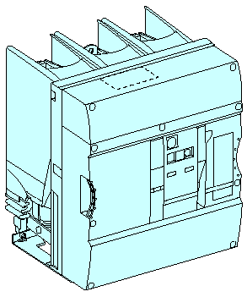
 |  |  | Міжполюсна відстань |  |  |  | 150 |  |  |  | 210 |  | 275
 |  |  | 25 кА | 630 А
 |  |  |  | 1250 А
 |  |  |  | 1600 А
 |  |  |  | 2000 А
 |  |  |  | 2500 А
 |  |  | 31,5 кА | 630 А
 |  |  |  | 1250 А
 |  |  |  | 1600 А
 |  |  |  | 2000 А
 |  |  |  | 2500 А
 |  |  | До складу базового блоку за замовчуванням входить:
 |  |  |  | - 1 блок з 4 блок-контактів стану "відключено/включено" (OF);
 |  |  |  | - контакт готовності до включення PF;
 |  |  |  | - клемні колодки;
 |  |  |  | - лічильник комутацій (CDM).
Елементи управління вимикачем
Мотор-редуктор MCH
 |  | Напруга живлення, В: |  |  | 110-125В= | (EXECH10D) |  |  | 110-130В~ |  |  | (EXECH10A)
 |  |  |  |  | 220-250B= | (EXECH20D) |  |  | 220-240В~ |  |  | (EXECH20A)

Котушка включення XF
 |  | Напруга живлення, В: |  |  | 24 - 30В=/~ | (59284) |  |  | 200 - 250В=/~ |  |  | (59287)
 |  |  |  |  | 48 - 60В=/~ | (59285) |  |  |  | 100 - 130В=/~ |  | (59286)

Котушка відключення MX1
 |  | Напруга живлення, В: |  |  | 24 - 30В=/~ | (59284) |  |  | 200 - 250В=/~ |  |  | (59287)
 |  |  |  |  | 48 - 60В=/~ | (59285) |  |  |  | 100 - 130В=/~ |  | (59286)

Аксесуари вимикача (для замовлення в комплекті з вимикачем)

Елементи управління вимикачем
Додаткова котушка відключення MX2¹
 |  | Напруга живлення, В: |  |  | 24 - 30В=/~ | (59284) |  |  | 200 - 250В=/~ |  |  | (59287)
 |  |  |  |  | 48 - 60В=/~ | (59285) |  |  |  | 100 - 130В=/~ |  | (59286)

Котушка мінімальної напруги миттєвої дії MN¹
 |  | Напруга живлення, В: |  |  | 100 - 130В=/~ | (59290) |  |  | 200 - 250В=/~ |  |  | (59291)

Котушка низької енергії для відключення MITOP¹

 |  | MITOP |  |  |  |  |  |  |  |  |  | (59160)

 |  | Клеми для MITOP |  |  |  |  |  |  |  |  | х | (47887)

¹Таблиця комбінацій котушок відключення

Аксесуари вимикача
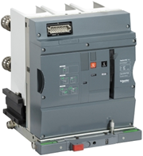
 | Опитувальний лист
 | Вакуумний вимикач EasyPact EXE 10 кВ |  | ТОВ «ШНЕЙДЕР ЕЛЕКТРІК УКРАЇНА»
 |  |  | Служба підтримки
 |  |  | тел:+38 (800) 601 72 20
 |  |  | +38 (044) 538 14 75
 | Викатна версія |  | факс: +38 (044) 538 14 76
 |  |  | e-mail: ua.ccc@se.com
 |  |  | se.com

 |  |  |  |  | Продовження
Додатковий блок-контакт стану "відключено/включено" OF

 |  | 1-й додатковий блок із 4 блок-контактів OF |  | (47887)
 |  | 2-й додатковий блок із 4 блок-контактів OF |  | (47887)

 |  | Блок клемм |  | (4х47074)
 |  | Замовляється по кількості додаткових блоків |  | (4х47074)

Підключення низьковольтних кіл управління
Кутова трубка для виходу низьковольтних проводів із корпусу

 |  | праворуч |  | (EXEELR)
 |  | ліворуч |  | (EXEELL)

Блокування/взаємоблокування
Блокування вимикача в положенні "Відключено"

 | Блокування вимикача | Блокування вимикача у положенні "вимкнено" |  | (48541)

 |  | Плоский ключ
 |  | 1 замок + 2 плоских ключа |  | (41940)
 |  | 2 замки + 1 плоский ключ |  | (41950)

 |  | Круглий ключ
 |  | 1 замок + 2 круглих ключа |  | (42888)
 |  | 2 замки + 1 круглий ключ |  | (42878)

Блокування доступу до кнопок включення / відключення

 |  | Пристрій блокування |  | (48536)
 |  | (Замки не входять в комплект поставки)

Механізм відключення вимикача при його викочуванні

 |  | Механізм відключення вимикача при його викочуванні |  | (59093)

